敵
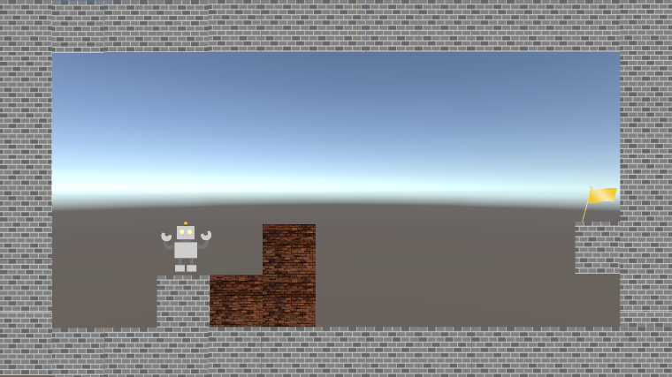
コネクトシティ_仕様書_ギミック

仕様書：敵

トップページ
 | 敵
ゲームリソース

敵 | 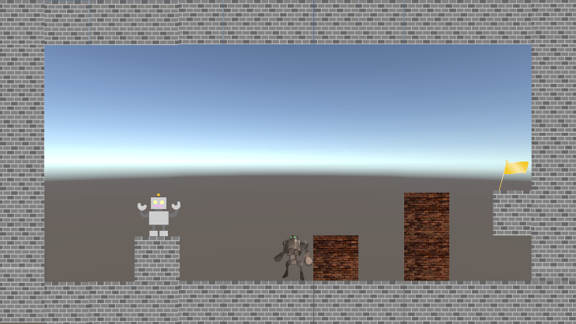 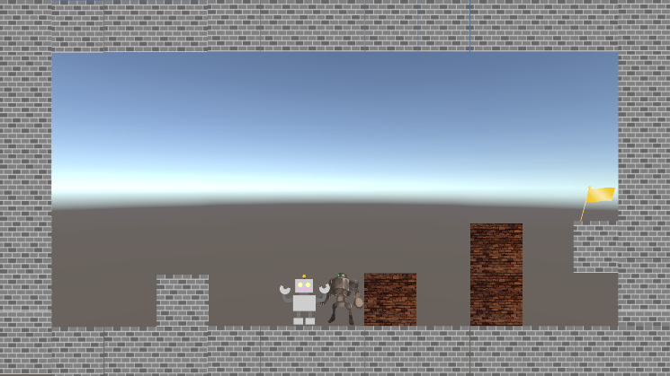 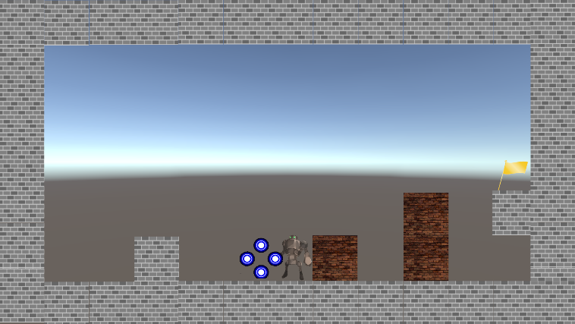

重力

レーザー砲

プレイヤーが敵に触れる
ぼろい床・天井
敵は高性能なロボットをイメージ

敵は左右にしか動かない

敵に触れるとゲームオーバーとなり、最初からやり直しとなる

敵に触れた際、プレイヤーから
エフェクトが出現する

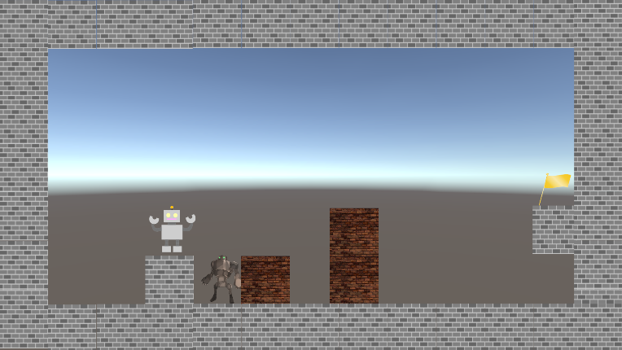

空間操作で敵をブロックに挟んで、
倒す事ができる

Unityでは「インスペクター」で敵の
「移動速度」・「移動距離」の設定が
できるようにする。

